Andamento
← Indice

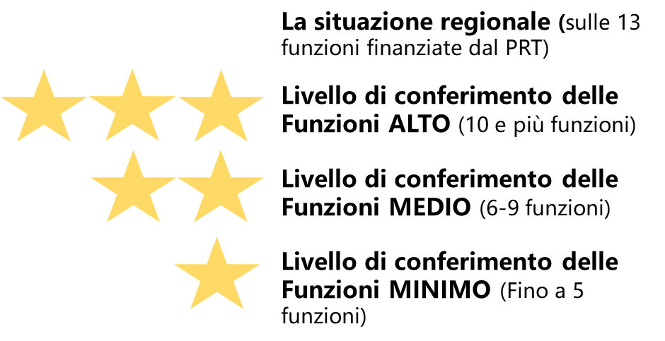
 | L'andamento delle funzioni associate
 |  | Funzioni delegate da tutti i Comuni – N. | Funzioni delegate da una parte dei Comuni o in sub-ambito
 | Anno 2018 [2]
 | Anno 2019 [1] [2]
 | Anno 2020 [1] [2]
 |  | Differenza Funzioni finanziate dal PRT (2020-2018) -N. | #N/A
 | [1]Specificare il N di funzioni finanziate dal PRT e quelle NON finanziate dal PRT. ES: n. Funzioni finanziate dal PRT + n. funzioni NON finanziate dal PRT . In questi campi sono stati riportati i dati dichiarati nell'istruttoria 2018, 2019,2020: per il 2020 sono quindi da aggiungere le funzioni NON finanziate dal PRT
 | N.B: I campi con lo sfondo colorato sono pre-compilati per ogni Unione dal Servizio Riordino, sviluppo istituzionale e territoriale

